상품제안서
샤오미생태계 플랩슨 브이클린 미니 무선 청소기 | 상품코드: F23961

 |  |  |  |  |  |  | 02-412-0044 | www.easy1.co.kr
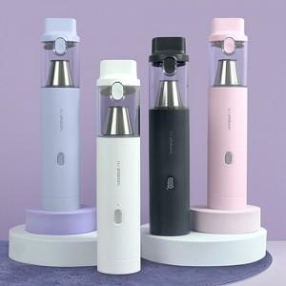

【상세/제작정보】

【인쇄/포장옵션】 | 레이저 / 포장지포장

【공급단가】 | 수량 | 50~ | 100~ | 500~ | 1,000~ | 2,000~
*VAT별도 | 단가 | 54,360원 | 53,520원 | 52,270원 | 50,180원 | 48,090원

【상품 URL】 | https://dev.easy1.co.kr:443/src/goods_detail.php?gdno=23961

